상품제안서
고급 원형가죽 거울 | 상품코드: S09906

 |  |  |  |  |  | 02-713-8555 | www.synergygift.co.kr
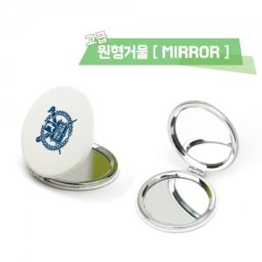

【상세/제작정보】 | 최소수량 이하시 인쇄비 3만원입니다

【인쇄/포장옵션】 | 풀칼라 / OPP(비닐)

【공급단가】 | 수량 | 200~ | 1,000~ | 2,000~ | 4,000~
*VAT별도 | 단가 | 2,430원 | 2,340원 | 2,250원 | 2,160원

【상품 URL】 | https://www.synergygift.co.kr:443/src/goods_detail.php?gdno=6143

